员工报销明细
 |  | 【报销单】
 |  |  |  |  |  |  | 团号： |  | 会议日期：
序号 | 项目 | 借款 |  |  | 还款 |  |  |  | 发票要求
 |  | 金额 | 数量 | 借款金额 | 发票金额 | 其他金额 | 还款金额 | 项目明细
1 | 活动交通 | 0.00 |  | 0.00 | 26.68 | 0.00 | 26.68 | 3.23家-地铁站 | 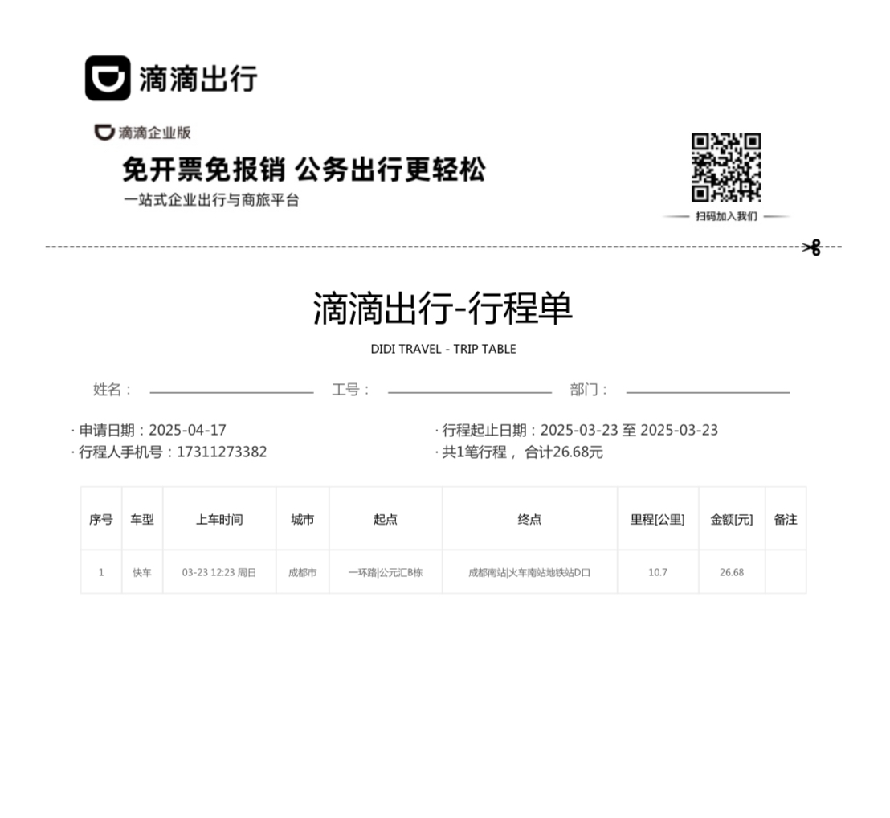 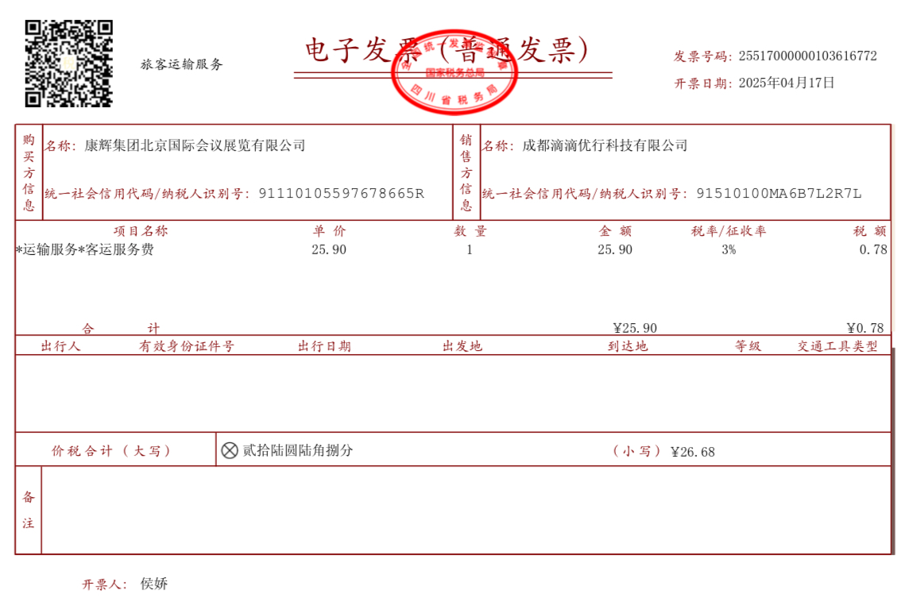
 |  |  |  |  | 10.00 |  | 10.00 | 3.23地铁站-机场（发票为补票） | 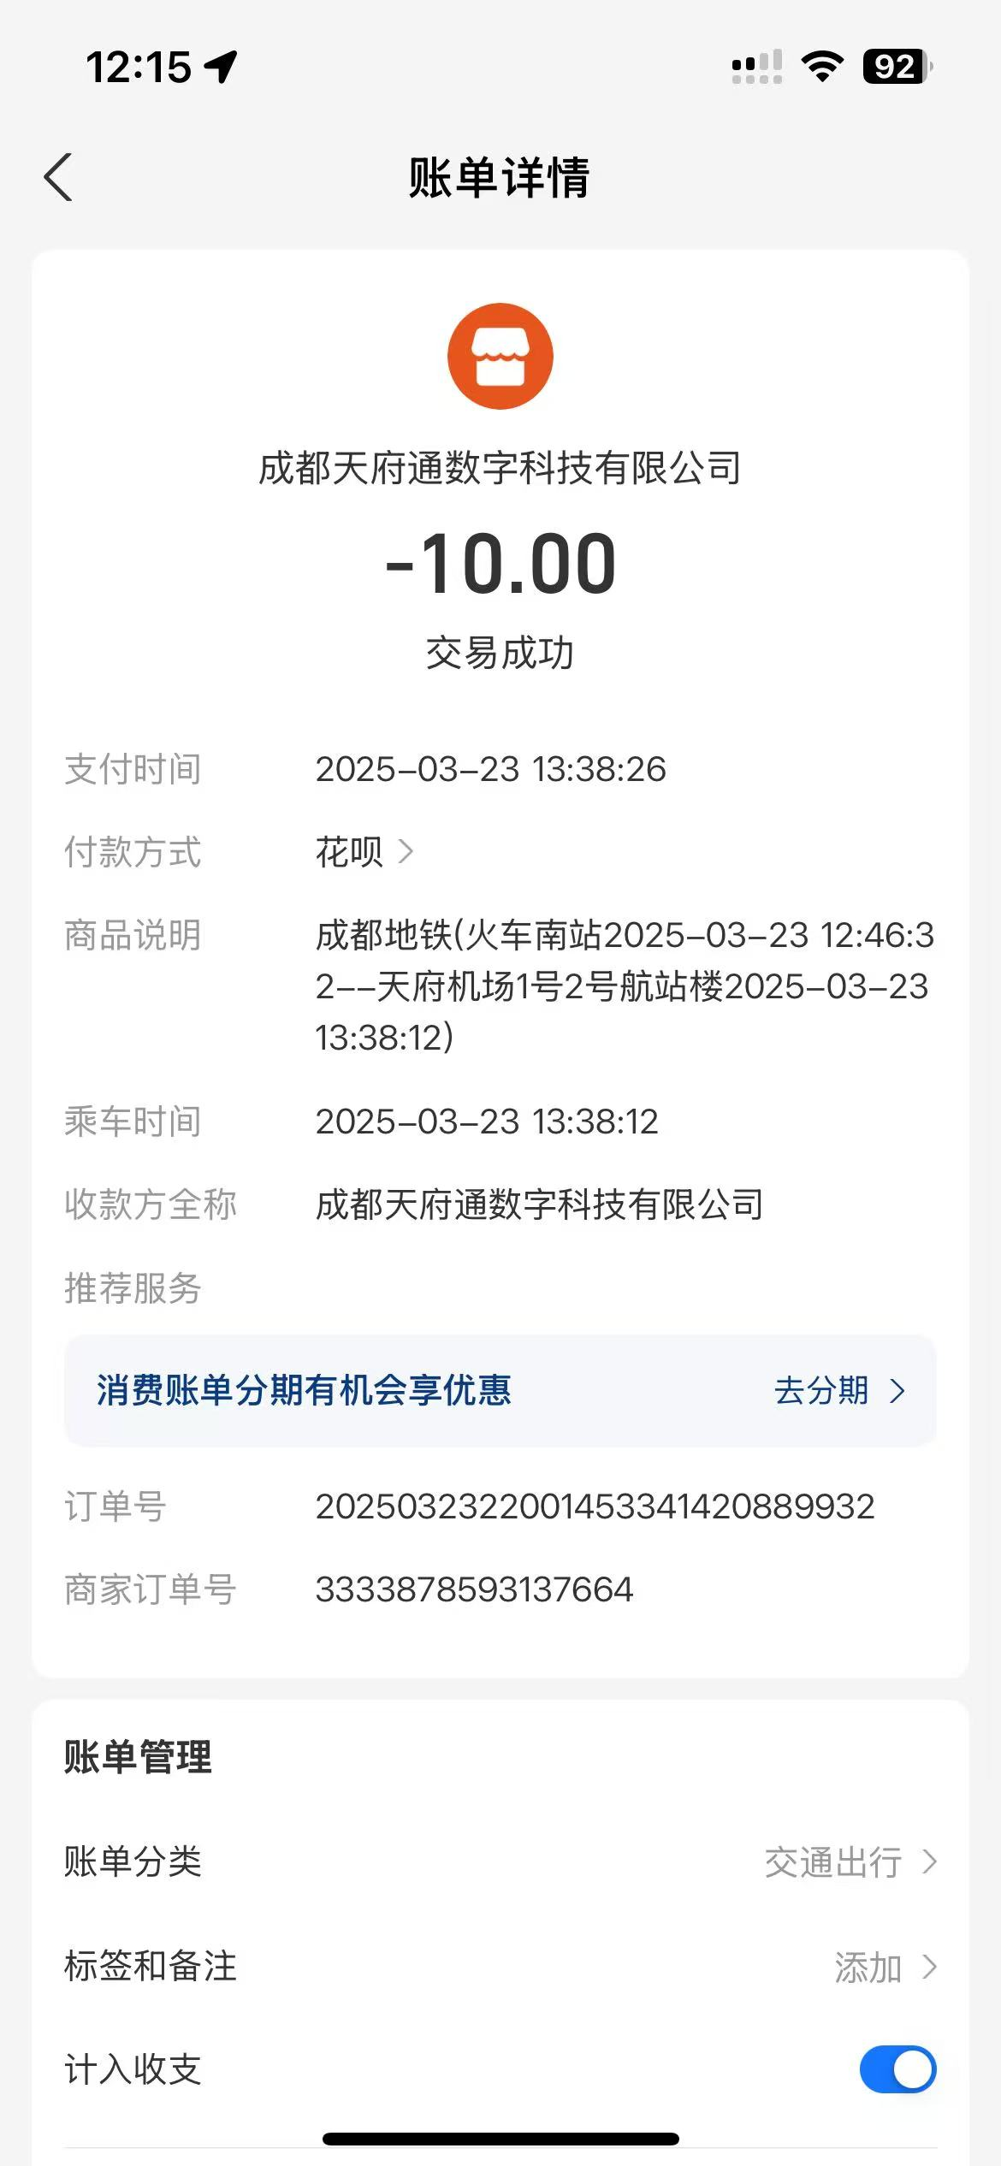 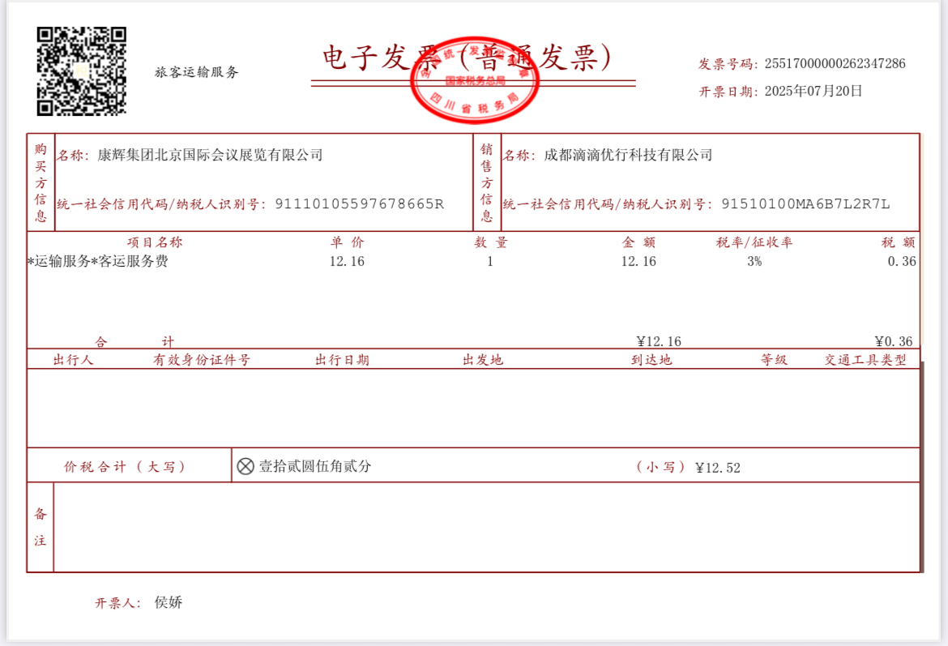
 |  |  |  |  | Rp19,100.00 |  | 8.45 | 3.24酒店间接驳 | 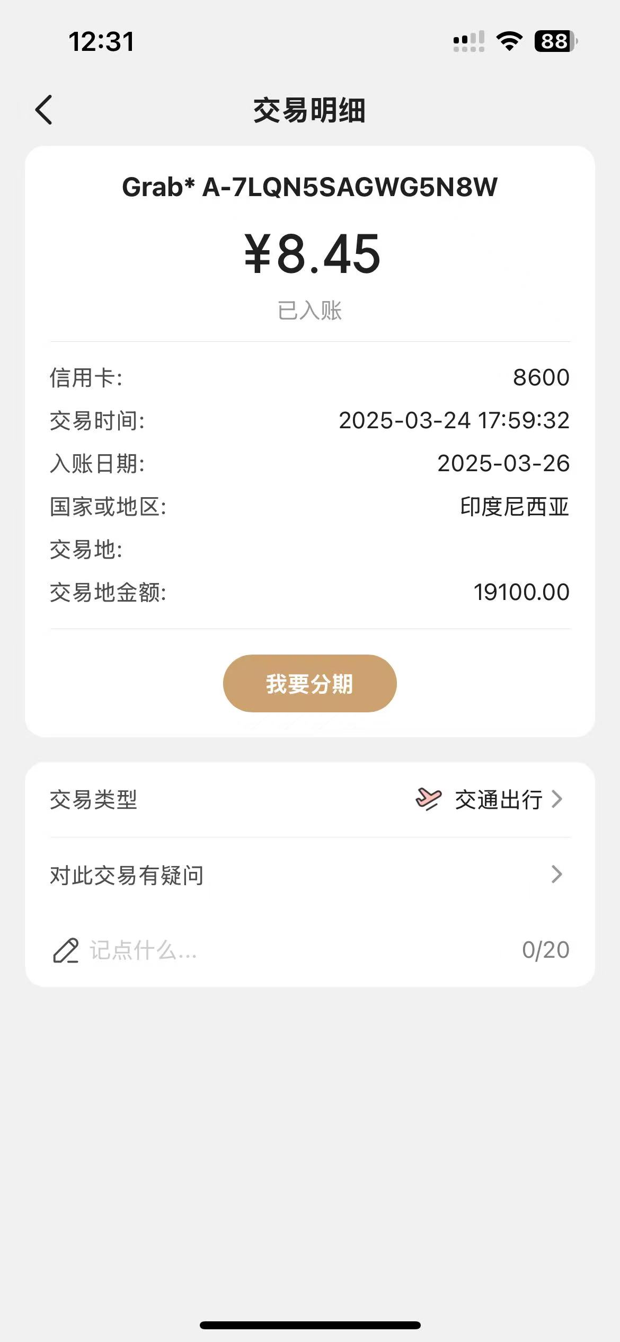 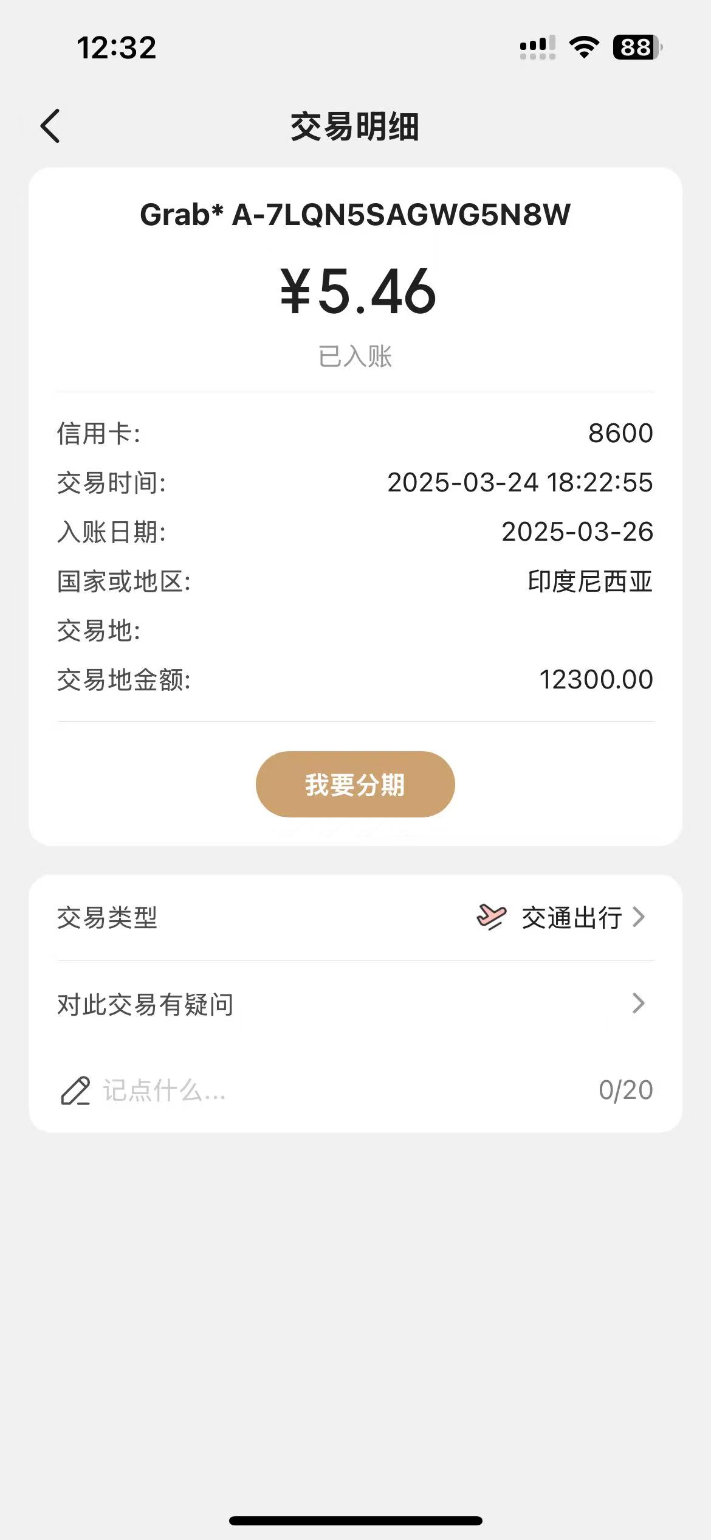 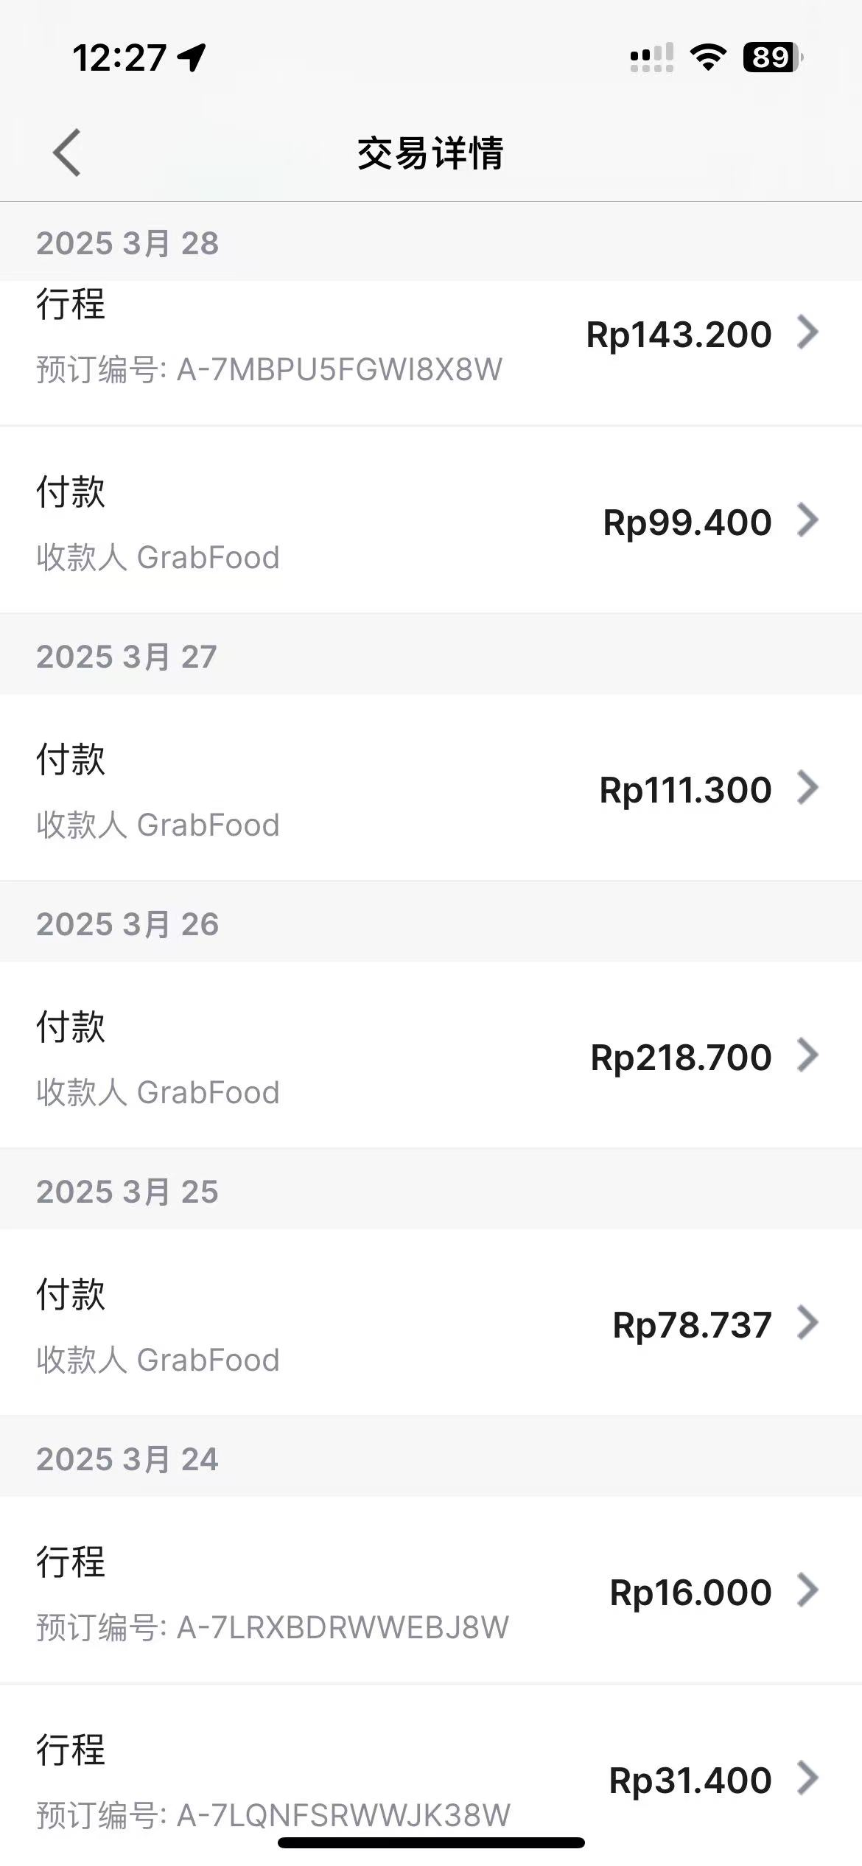
 |  |  |  |  | Rp12,300.00 |  | 5.46
 |  |  |  |  | Rp16,000.00 |  | 7.07 | 3.24酒店间接驳
 |  |  |  |  | Rp122,600.00 |  | 53.98 | 3.28酒店-雅加达机场 | 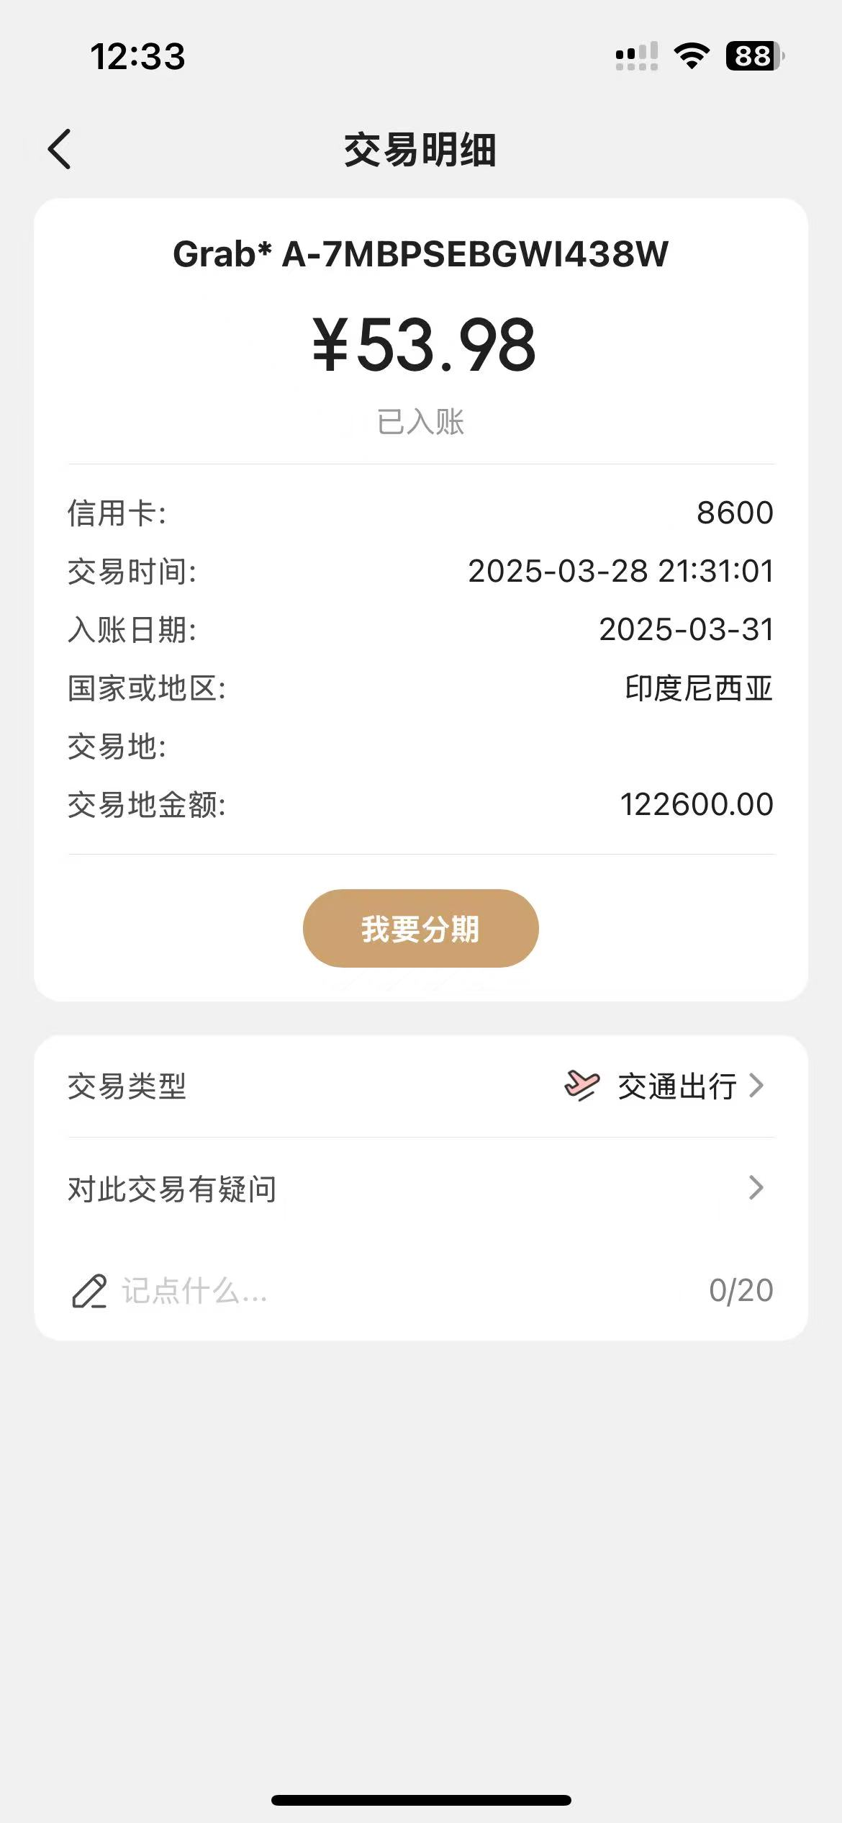
 |  |  |  |  | Rp20,600.00 |  | 9.09 |  | 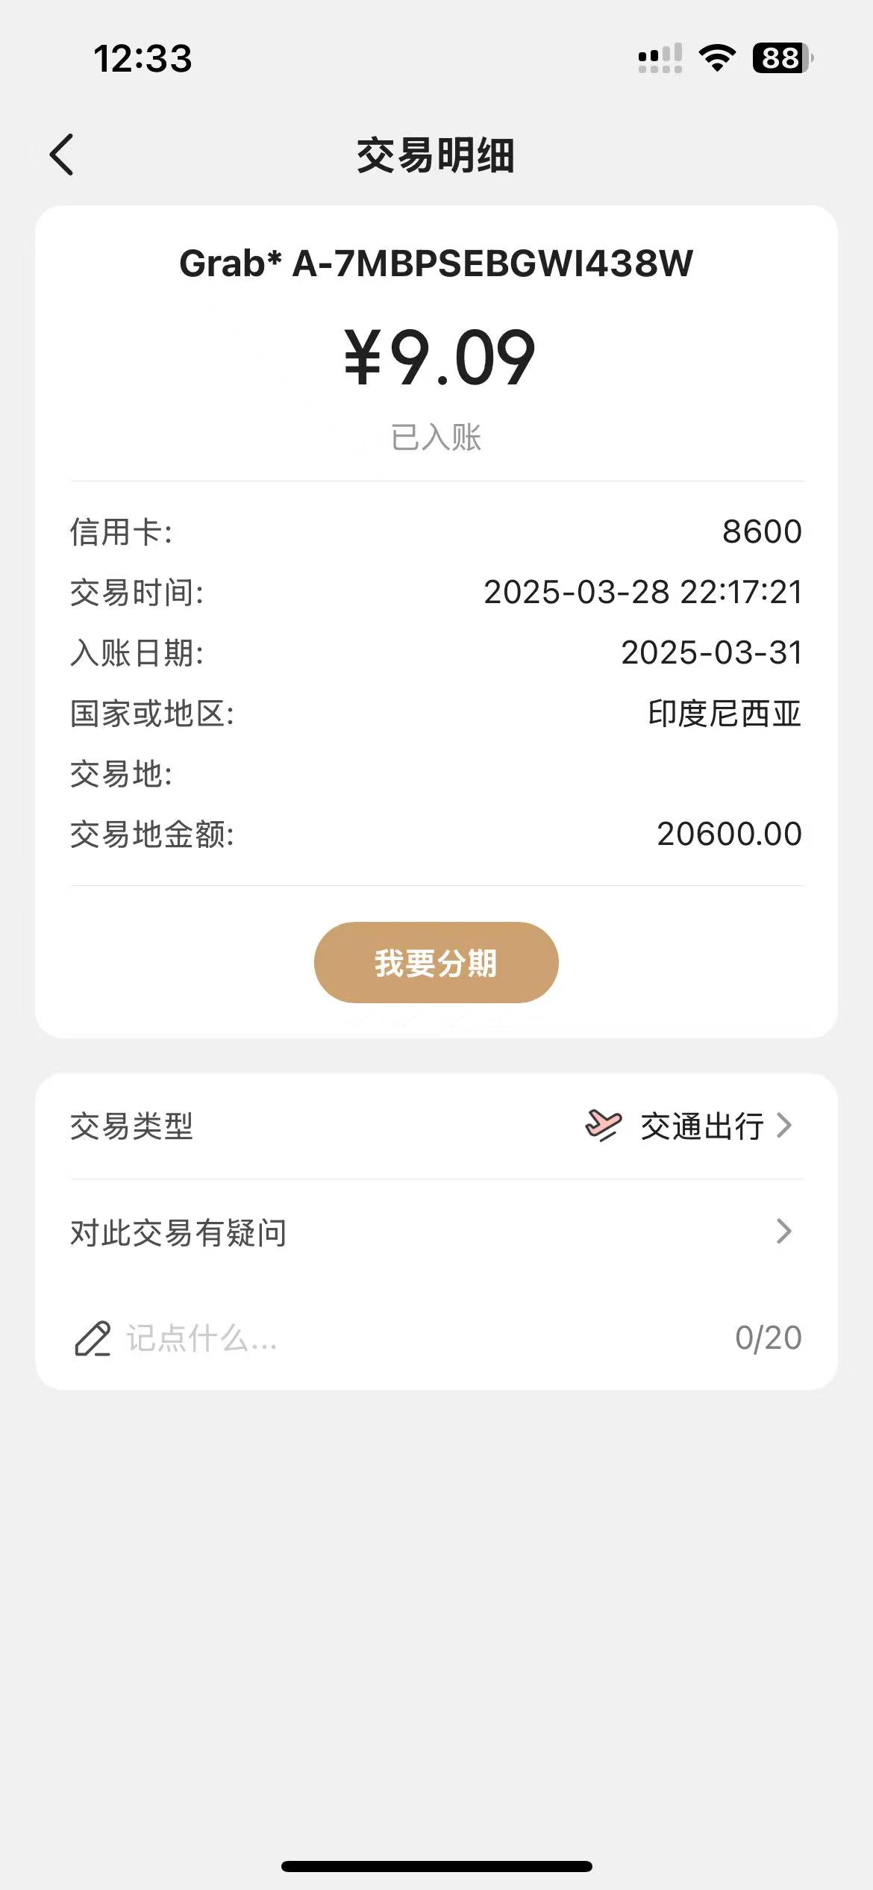
 |  |  |  |  | 3,920.00 | 0.00 | 5,000.00 | 劳务费补票 | 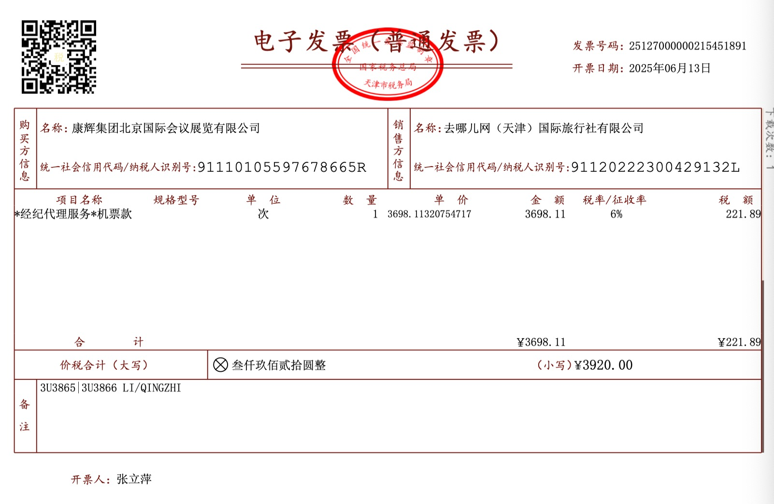
 |  |  |  |  | 998.00 | 0.00 |  |  | 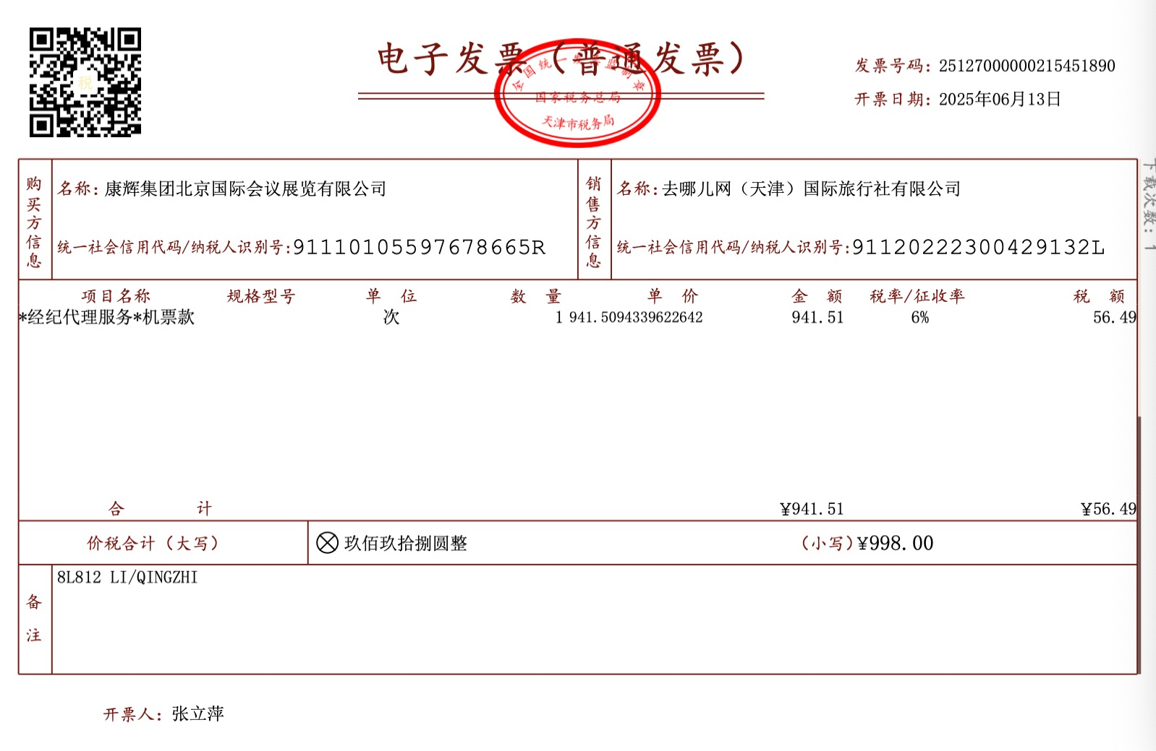
 |  |  |  |  | 343.00 | 0.00 |  |  | 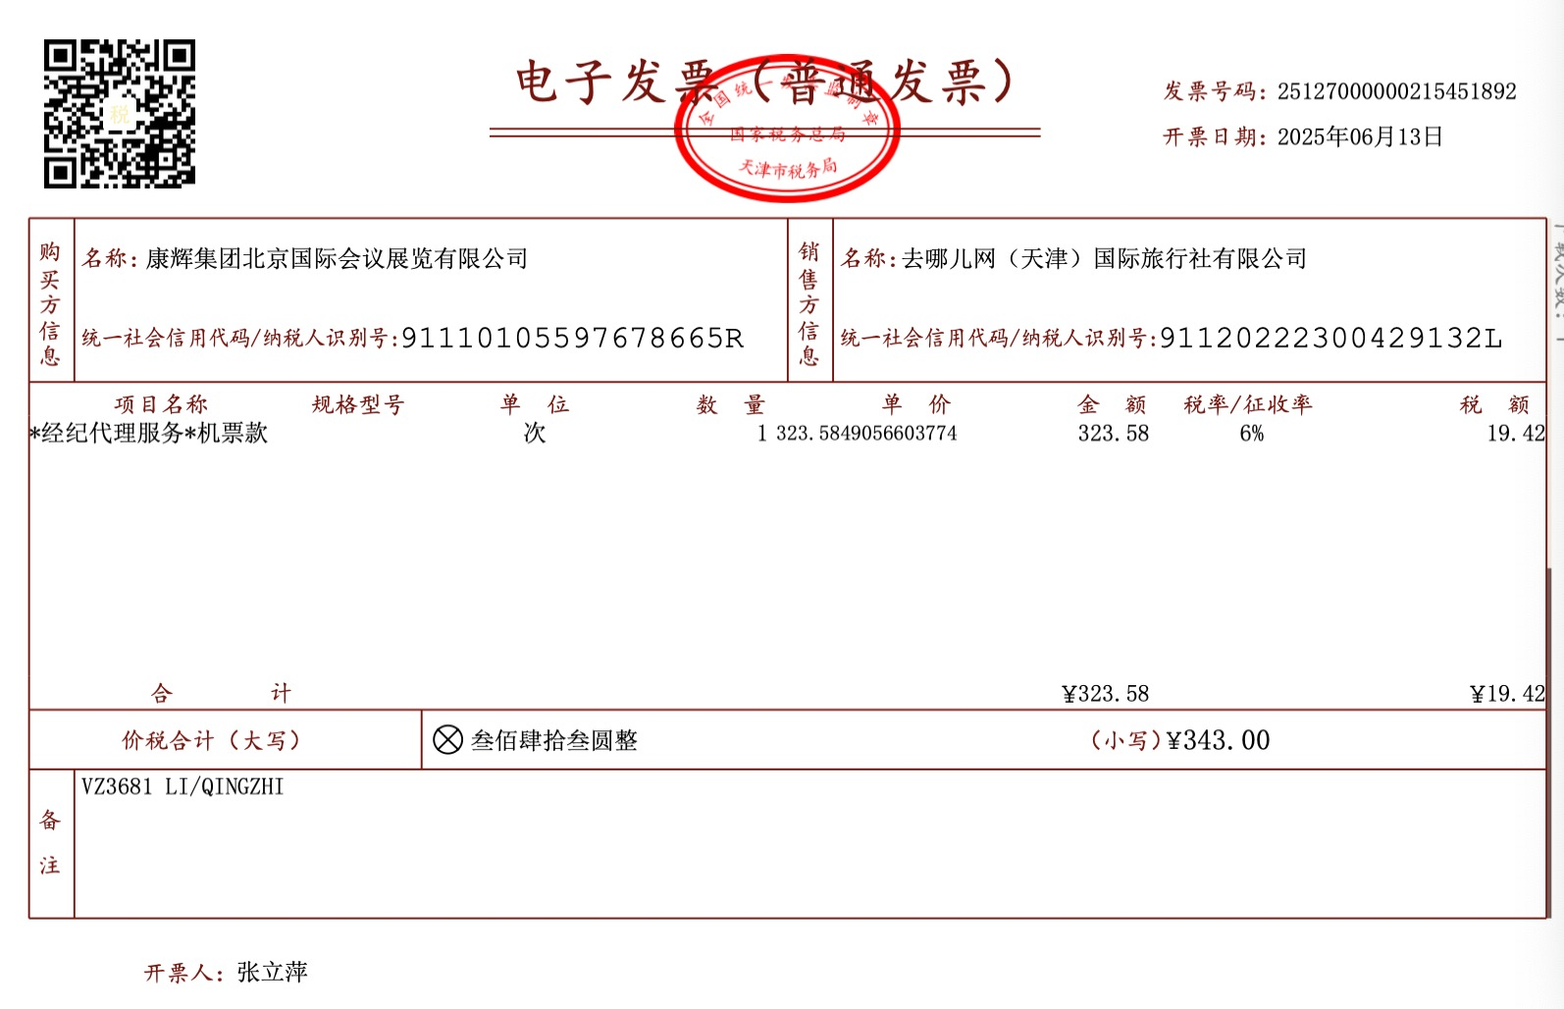
 | 活动交通合计 | 0.00 | 0.00 | 0.00 | 195,897.68 | 0.00 | 5,120.73
4 | 活动餐费 | 0.00 |  | 0.00 | Rp114,345.00 |  | 50.57 | 3.24晚餐 | 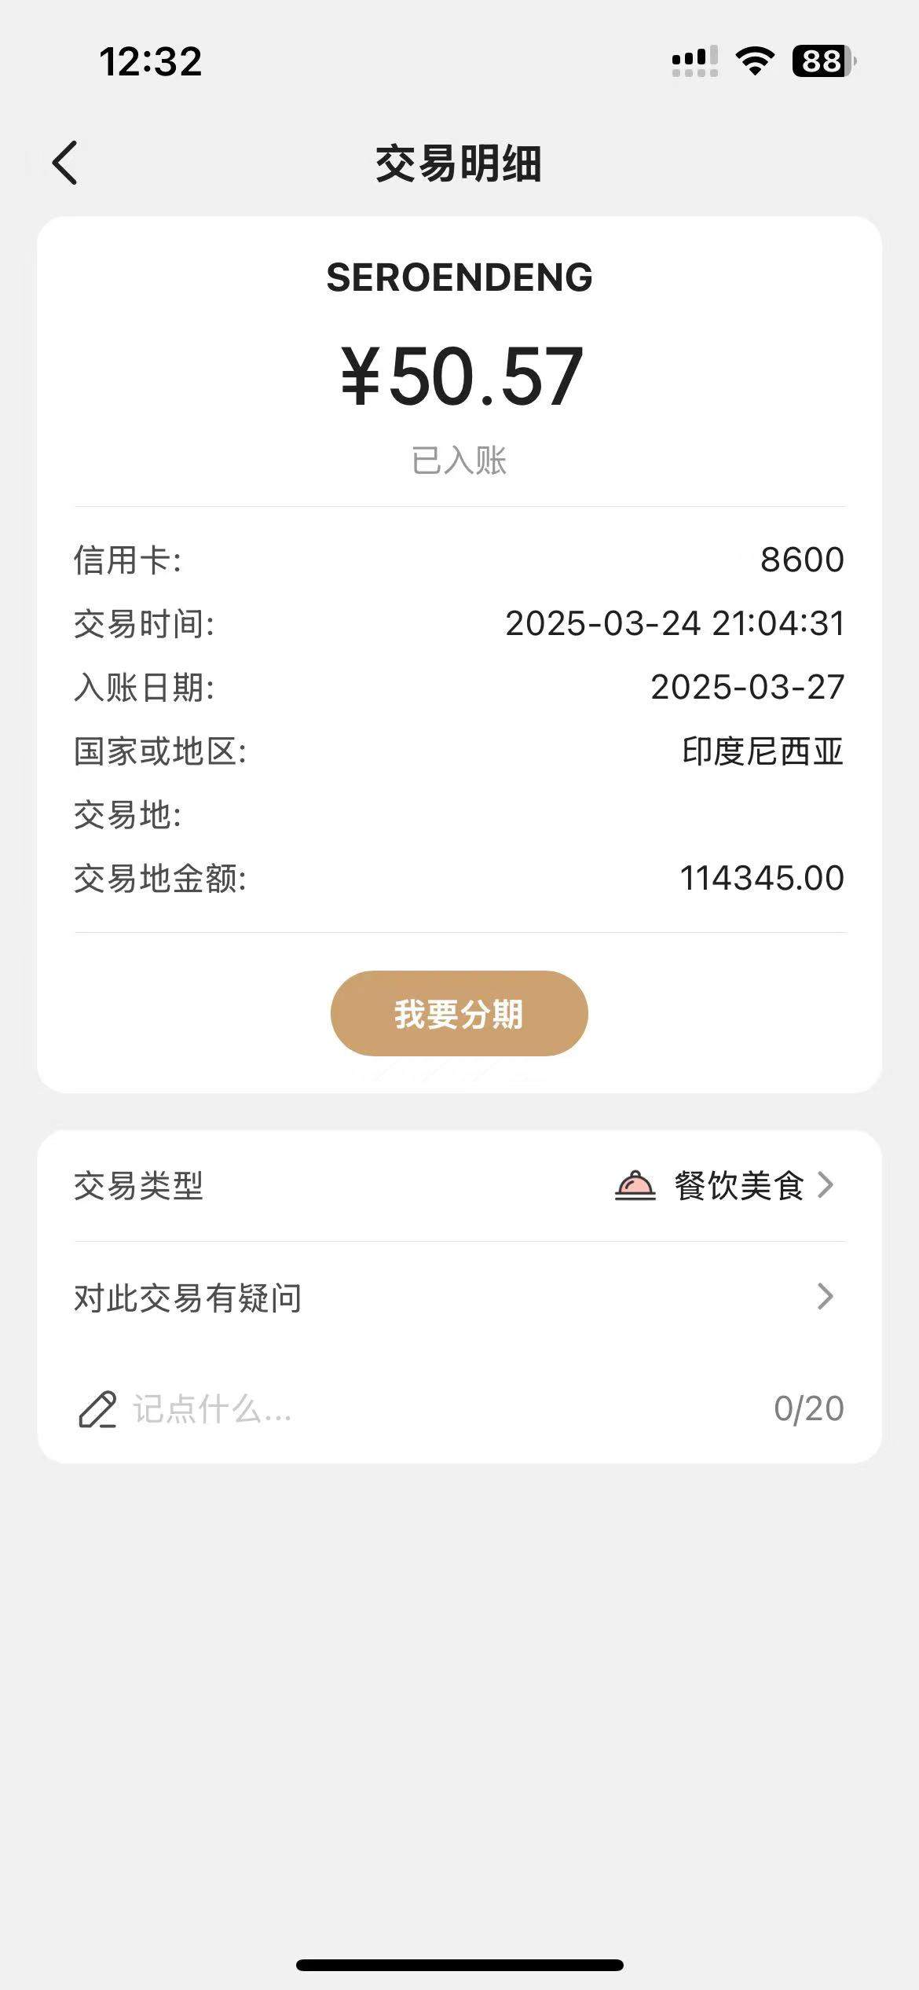 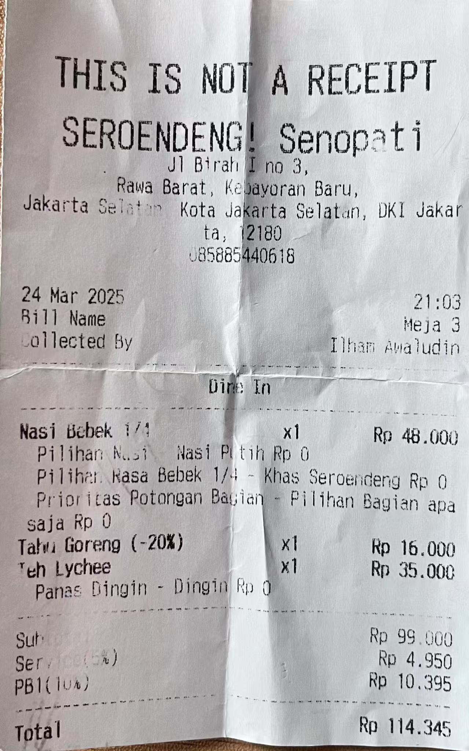
 |  |  |  |  | Rp78,737.00 |  | 34.74 | 3.25晚餐 | 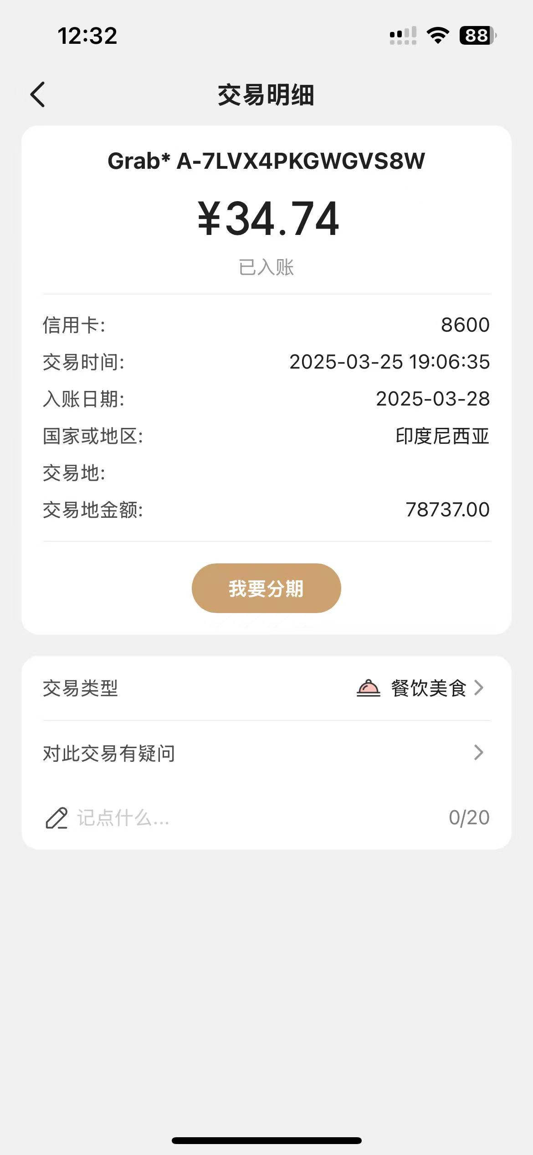
 |  |  |  |  | Rp218,700.00 |  | 96.17 | 3.26晚餐 | 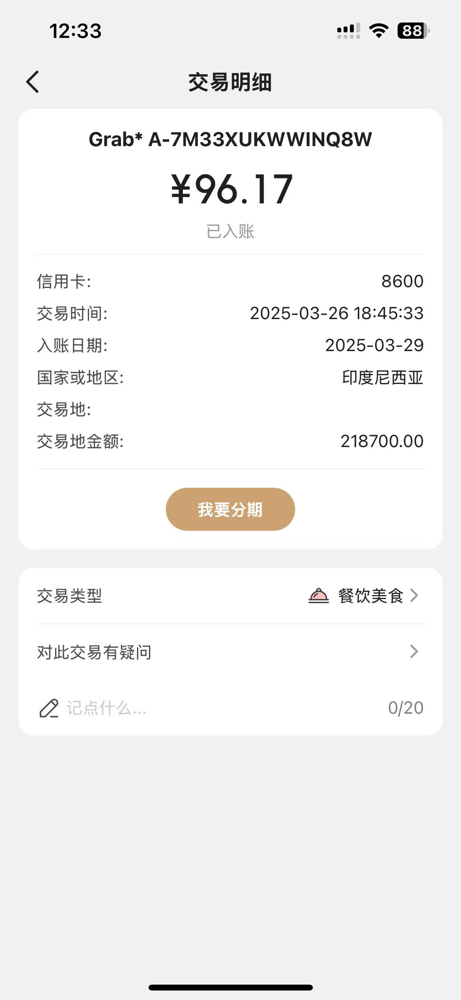
 |  |  |  |  | Rp111,300.00 |  | 49.00 | 3.27晚餐 | 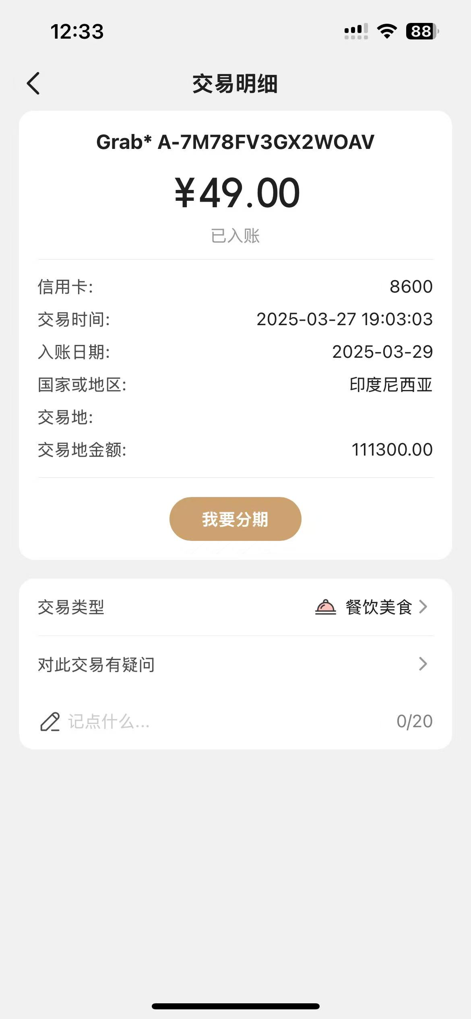
 |  |  |  |  | Rp99,400.00 |  | 43.82 | 3.28晚餐 | 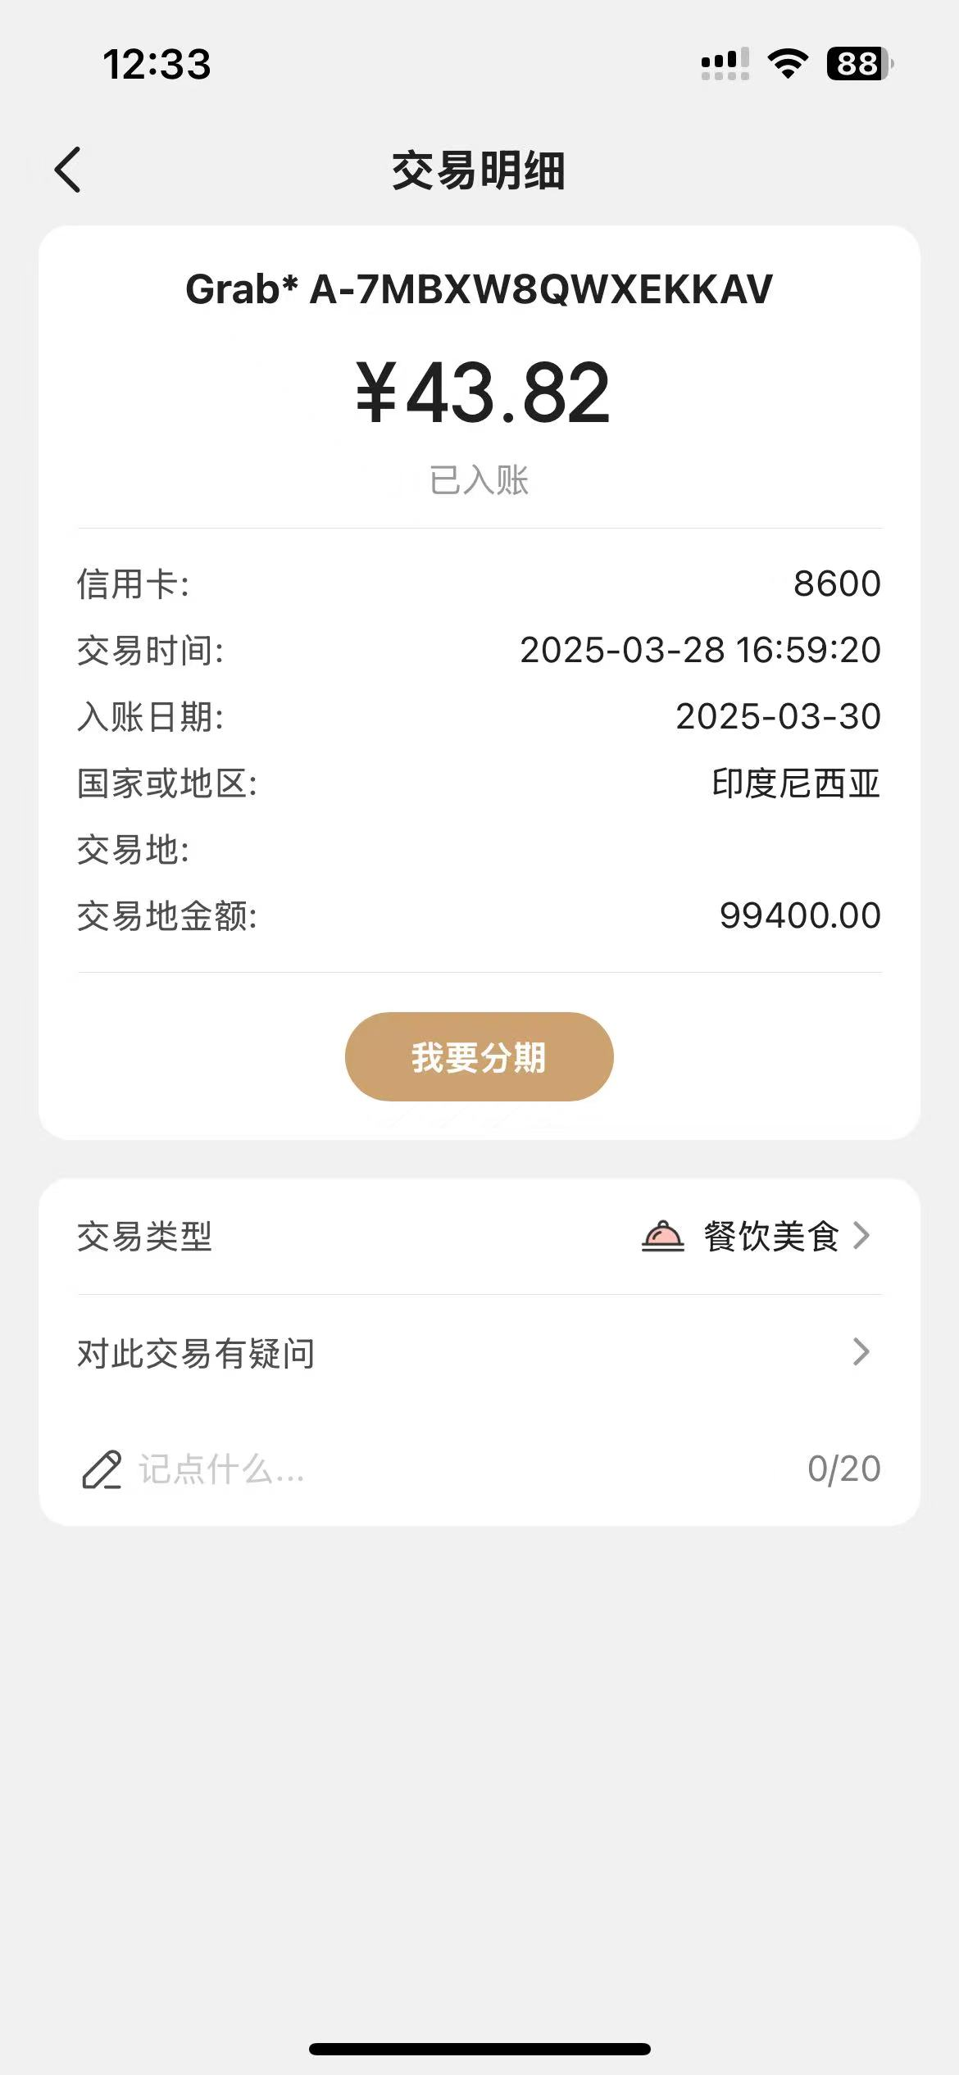
 |  |  |  |  |  |  | 352.00 | 来北京开会晚餐 | 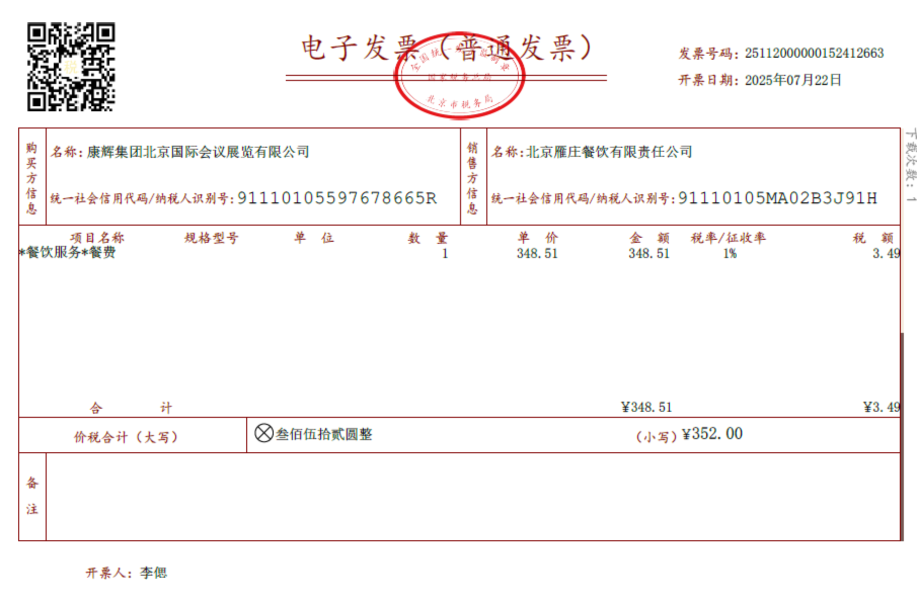
 |  |  |  |  |  |  | 62.90 | 肯德基+咖啡
 | 活动餐费合计 | 0.00 | 0.00 | 0.00 | $622,482.00 | 0.00 | 689.20
 | 合计 | 0.00 | 0.00 | 0.00 | 818,379.68 | 0.00 | 5,809.93

借款人： |  | 总监： |  | 合规： |  | 财务：

